004
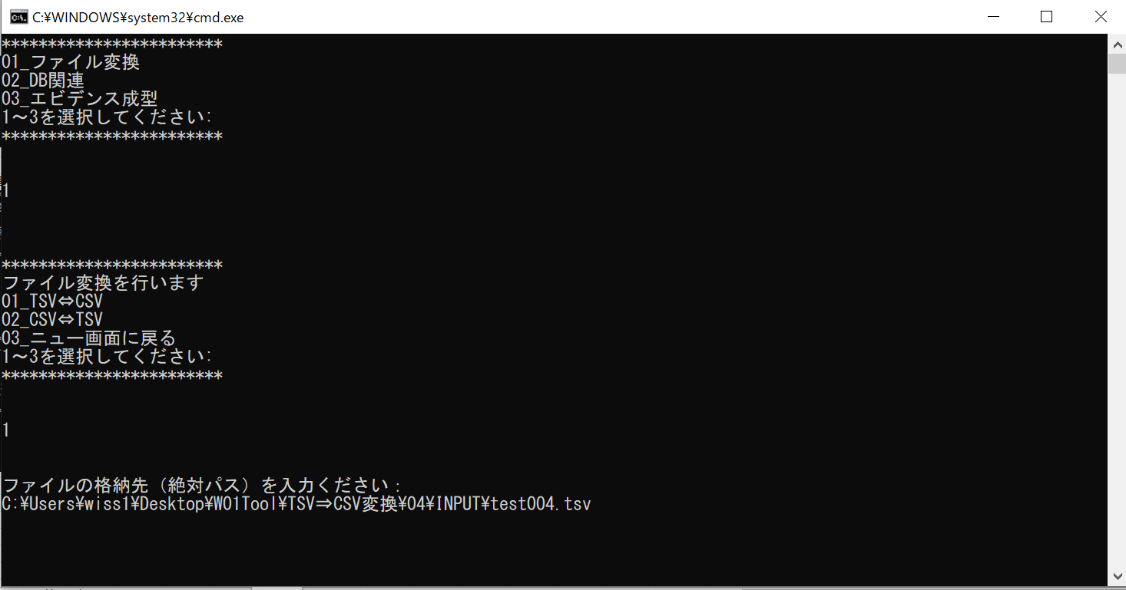
【項番001:確認内容】
 | ・CSVファイルが作成されていること
 | ・文字化けしていないこと
 | ・タブがコンマに置き換わっていること

 | ①バッチを起動する
 | ②メニュー画面で、「ファイル変換」の「1」を入力する。

 | ③次のメニュー画面で、「TSV⇔CSV」の「１」を入力する

 | ④ファイルの格納先（絶対パス）を入力する。

005
【項番001:確認内容】
 | ・エラーメッセージが表示されること
 | ・ファイルが作成されていないこと

 | ①バッチを起動する
 | ②メニュー画面で、「ファイル変換」の「1」を入力する。

 | ③次のメニュー画面で、「TSV⇔CSV」の「1」を入力する

 | ④ファイルの格納先（絶対パス）を入力する。

存在しないファイルを入力したのに新たにファイルができている。

007
【項番001:確認内容】
 | ・エラーメッセージが表示されること
 | ・ファイルが作成されていないこと

 | ①バッチを起動する
 | ②メニュー画面で、「ファイル変換」の「1」を入力する。

 | ③次のメニュー画面で、「TSV⇔CSV」の「１」を入力する

 | ④ファイルの格納先（絶対パス）を入力する。

読み込んだファイルのままのコンマ区切りで出力された。

